お客様用
楽々おまとめ注文の流れ |  |  |  |  |  |  |  | お支払い方法とお届け日
① ご注文内容をこちらのシートにご入力ください。 |  |  |  |  |  |  |  | お支払方法 | 前払（銀行振込）
と の欄にご入力ください。 |  |  |  |  |  |  |  | お届け希望日時 | 日付 | 時間
② shop@eirakuya.co.jp 宛にご入力いただいたファイルを添付してください。 |  |  |  |  |  |  |  |  |  | 午前中
③ 弊社で内容を確認後、お支払をいただくための情報をメールにてお届けいたします。 |  |  |  |  |  |  |  | ※商品の発送は、ご入金確認後約6～8営業日ほど頂戴しております。
※ご注文内容・お支払方法のご確認のため、お電話にてご連絡をとらせていただく場合がございます。 |  |  |  |  |  |  |  | お届け希望日に添えない場合には担当者からご連絡させていただきます。
※お申し込み、お問合せへのご返答は、土日を除く平日となりますので予めご了承ください。 |  |  |  |  |  |  |  | お急ぎの場合には日付と時間をご指定せずご注文いただければ、最短のご出荷でご用意いたします。
④ ご指定いただいた方法でお支払いをお願いします。お支払い方法によって商品発送のタイミングが異なります。
※クレジットカード支払いの場合：カード与信確認後 |  |  |  |  |  |  |  | のし紙の指定
※銀行振込の場合：銀行入金確認後 |  |  |  |  |  |  |  | のし紙の有無 | のし紙あり（進物包装）
※NP後払いの場合：株式会社ネットプロテクションズによる与信審査後 |  |  |  |  |  |  |  | 表書き | 無地のし（進物）
⑥ご指定の配送先へ商品の発送を行います。発送後にメールにてお知らせいたします。 |  |  |  |  |  |  |  | 内のし・外のし | 内のし
 |  |  |  |  |  |  |  | 名入れ
ご依頼主様 |  |  |  |  |  |  |  | ・のし作法ページはこちら： | https://shop.eirakuya.co.jp/manner
 | 郵便番号 | 住所 | 会社名や役職等 | 氏名 | 電話番号 | メールアドレス |  | ※ベビーカードをご希望の場合は名入れ欄にお子様のお名前（漢字・ひらがな／両方）をご入力下さい。
例 | 607-8355 | 京都府京都市山科区西野大鳥井町100 | 株式会社 永楽屋 | 永楽 太郎 | 075-591-5131 | shop@eirakuya.co.jp |  | ※表書きに「その他」を選ばれた場合には、名入れ欄にご希望の表書きをご入力ください。
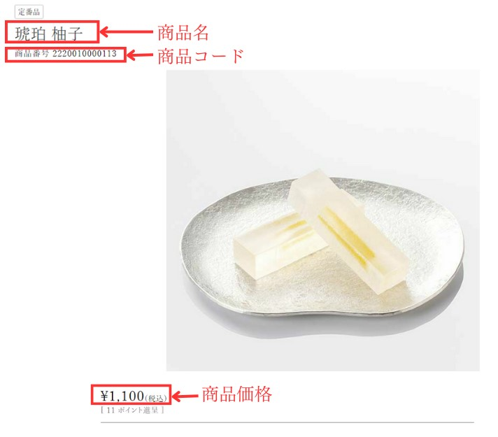
 |  |  |  |  |  |  |  | ※商品毎にご指定がある場合はお申し込みメールにご記載をお願いいたします。

※お届け先によってご依頼主様が異なる場合には備考欄にその旨をご入力ください。
※郵便番号と電話番号はハイフン有りでご入力ください。

お届け先様
 | 郵便番号 ※ハイフン有りで ご入力ください | 住所 | 会社名や役職等 | 氏名 | 電話番号 ※ハイフン有りで ご入力ください | 商品名 | 商品コード | 商品価格 | 数量 | 備考欄 （ご自由にご入力ください）
例 | 604-8026 | 京都府京都市中京区河原町通四条上る東側 | 株式会社 永楽屋 本店 | 永楽 花子 | 075-221-2318 | 琥珀 柚子 | 2220010000113 | 1100 | 1
1
2
3
4
5
6
7
8
9
10
11
12
13
14
15
16
17
18
19
20
21
22
23
24
25
26
27
28
29
30
31
32
33
34
35
36
37
38
39
40
41
42
43
44
45
46
47
48
49
50
51
52
53
54
55
56
57
58
59
60
61
62
63
64
65
66
67
68
69
70
71
72
73
74
75
76
77
78
79
80
81
82
83
84
85
86
87
88
89
90
91
92
93
94
95
96
97
98
99
100
101
102
103
104
105
106
107
108
109
110
111
112
113
114
115
116
117
118
119
120
121
122
123
124
125
126
127
128
129
130
131
132
133
134
135
136
137
138
139
140
141
142
143
144
145
146
147
148
149
150
151
152
153
154
155
156
157
158
159
160
161
162
163
164
165
166
167
168
169
170
171
172
173
174
175
176
177
178
179
180
181
182
183
184
185
186
187
188
189
190
191
192
193
194
195
196
197
198
199
200
201
202
203
204
205
206
207
208
209
210
211
212
213
214
215
216
217
218
219
220
221
222
223
224
225
226
227
228
229
230
231
232
233
234
235
236
237
238
239
240
241
242
243
244
245
246
247
248
249
250
251
252
253
254
255
256
257
258
259
260

